圖表索引
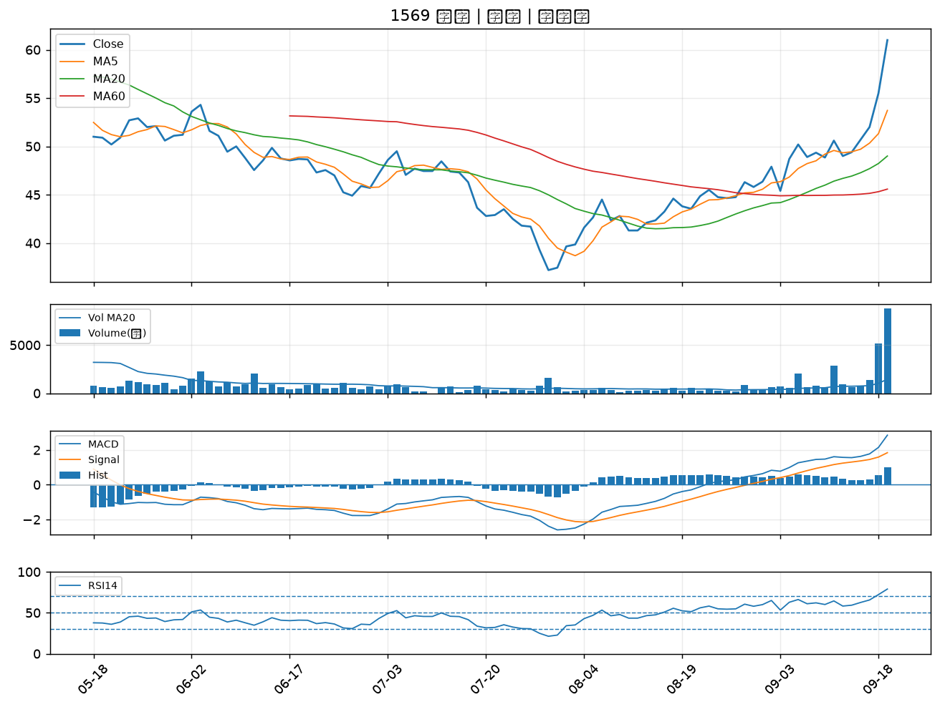
股票代號 | 股票名稱 | 市場 | 買進觀察分級 | 主力突破分數 | 圖表路徑
6526 | 達發 | 上市 | A級 | 7 | output/charts/20260921/6526_達發.png
8215 | 明基材 | 上市 | A級 | 6 | output/charts/20260921/8215_明基材.png
6425 | 易發 | 上櫃 | A級 | 6 | output/charts/20260921/6425_易發.png
3339 | 泰谷 | 上櫃 | A級 | 5 | output/charts/20260921/3339_泰谷.png
3264 | 欣銓 | 上櫃 | A級 | 5 | output/charts/20260921/3264_欣銓.png
6668 | 中揚光 | 上市 | A級 | 5 | output/charts/20260921/6668_中揚光.png
1560 | 中砂 | 上市 | A級 | 5 | output/charts/20260921/1560_中砂.png
4923 | 力士 | 上櫃 | A級 | 5 | output/charts/20260921/4923_力士.png
6026 | 福邦證 | 上櫃 | A級 | 5 | output/charts/20260921/6026_福邦證.png
2436 | 偉詮電 | 上市 | A級 | 4 | output/charts/20260921/2436_偉詮電.png
2409 | 友達 | 上市 | A級 | 4 | output/charts/20260921/2409_友達.png
2449 | 京元電子 | 上市 | A級 | 4 | output/charts/20260921/2449_京元電子.png
2371 | 大同 | 上市 | A級 | 4 | output/charts/20260921/2371_大同.png
6706 | 惠特 | 上市 | A級 | 4 | output/charts/20260921/6706_惠特.png
4714 | 永捷 | 上櫃 | A級 | 4 | output/charts/20260921/4714_永捷.png
6152 | 百一 | 上市 | A級 | 4 | output/charts/20260921/6152_百一.png
3714 | 富采 | 上市 | A級 | 4 | output/charts/20260921/3714_富采.png
6245 | 立端 | 上櫃 | A級 | 3 | output/charts/20260921/6245_立端.png
3178 | 公準 | 上櫃 | B級 | 7 | output/charts/20260921/3178_公準.png
2363 | 矽統 | 上市 | B級 | 6 | output/charts/20260921/2363_矽統.png
2855 | 統一證 | 上市 | B級 | 6 | output/charts/20260921/2855_統一證.png
3346 | 麗清 | 上市 | B級 | 6 | output/charts/20260921/3346_麗清.png
2444 | 兆勁 | 上市 | B級 | 6 | output/charts/20260921/2444_兆勁.png
2419 | 仲琦 | 上市 | B級 | 5 | output/charts/20260921/2419_仲琦.png
6199 | 天品 | 上櫃 | B級 | 5 | output/charts/20260921/6199_天品.png
3062 | 建漢 | 上市 | B級 | 5 | output/charts/20260921/3062_建漢.png
3047 | 訊舟 | 上市 | B級 | 5 | output/charts/20260921/3047_訊舟.png
3014 | 聯陽 | 上市 | B級 | 5 | output/charts/20260921/3014_聯陽.png
3443 | 創意 | 上市 | B級 | 5 | output/charts/20260921/3443_創意.png
1569 | 濱川 | 上櫃 | B級 | 5 | output/charts/20260921/1569_濱川.png

6526 達發｜A級
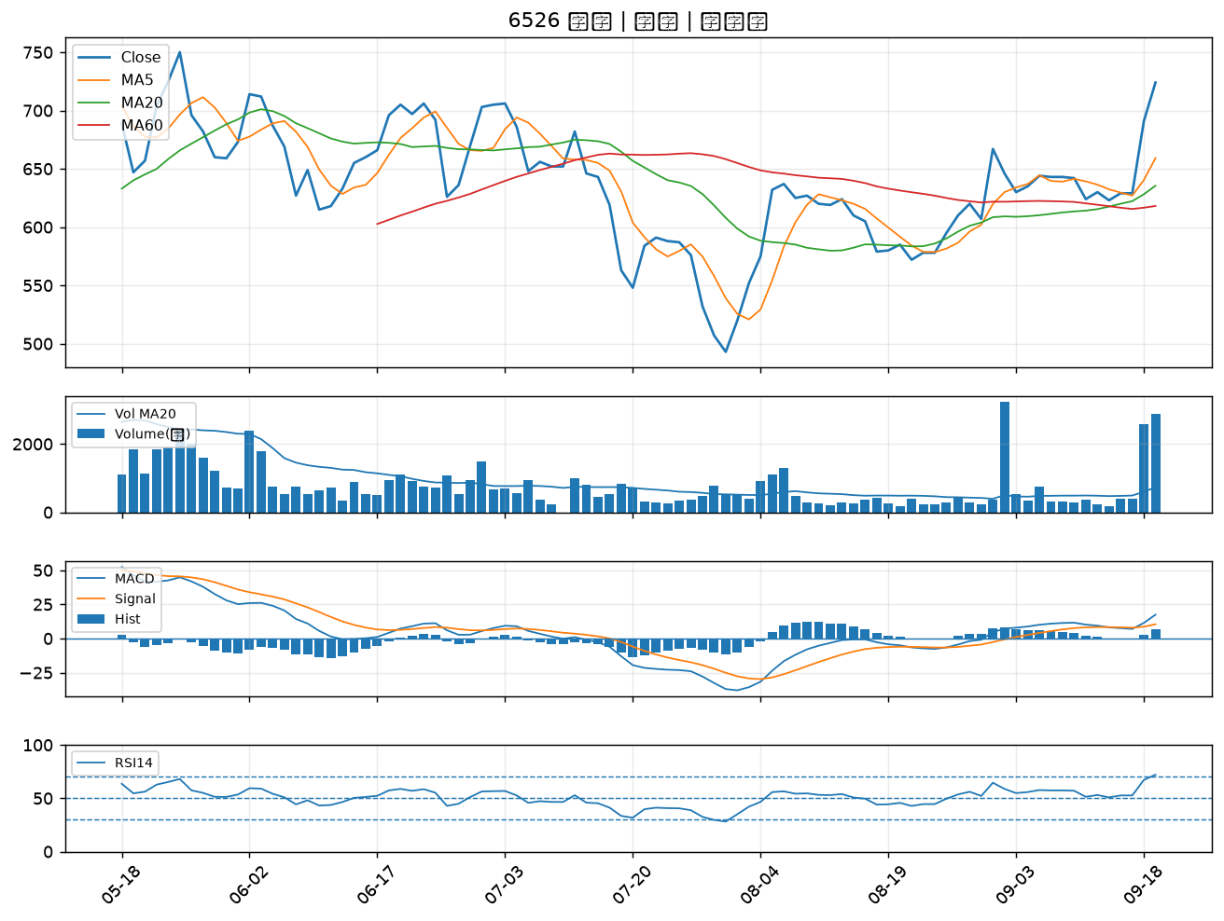

8215 明基材｜A級
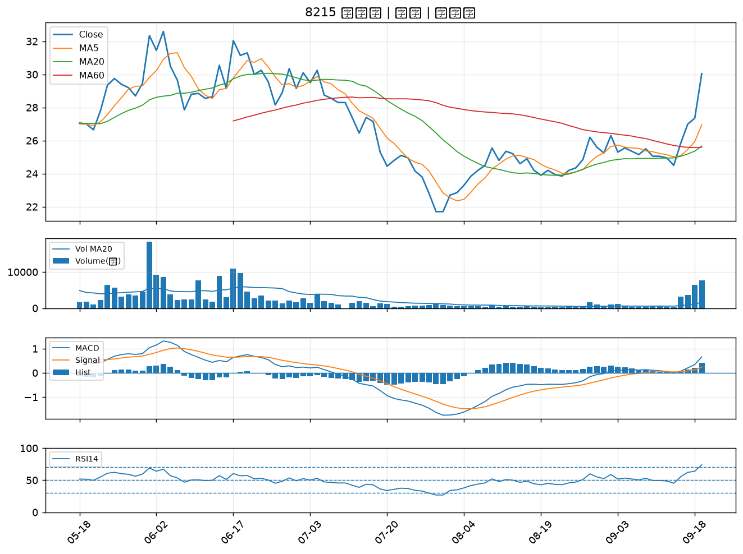

6425 易發｜A級
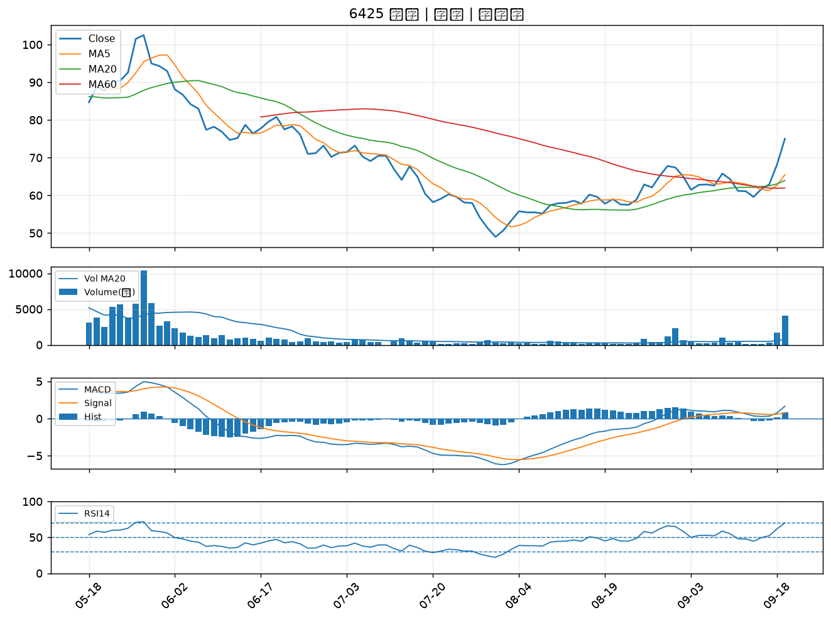

3339 泰谷｜A級
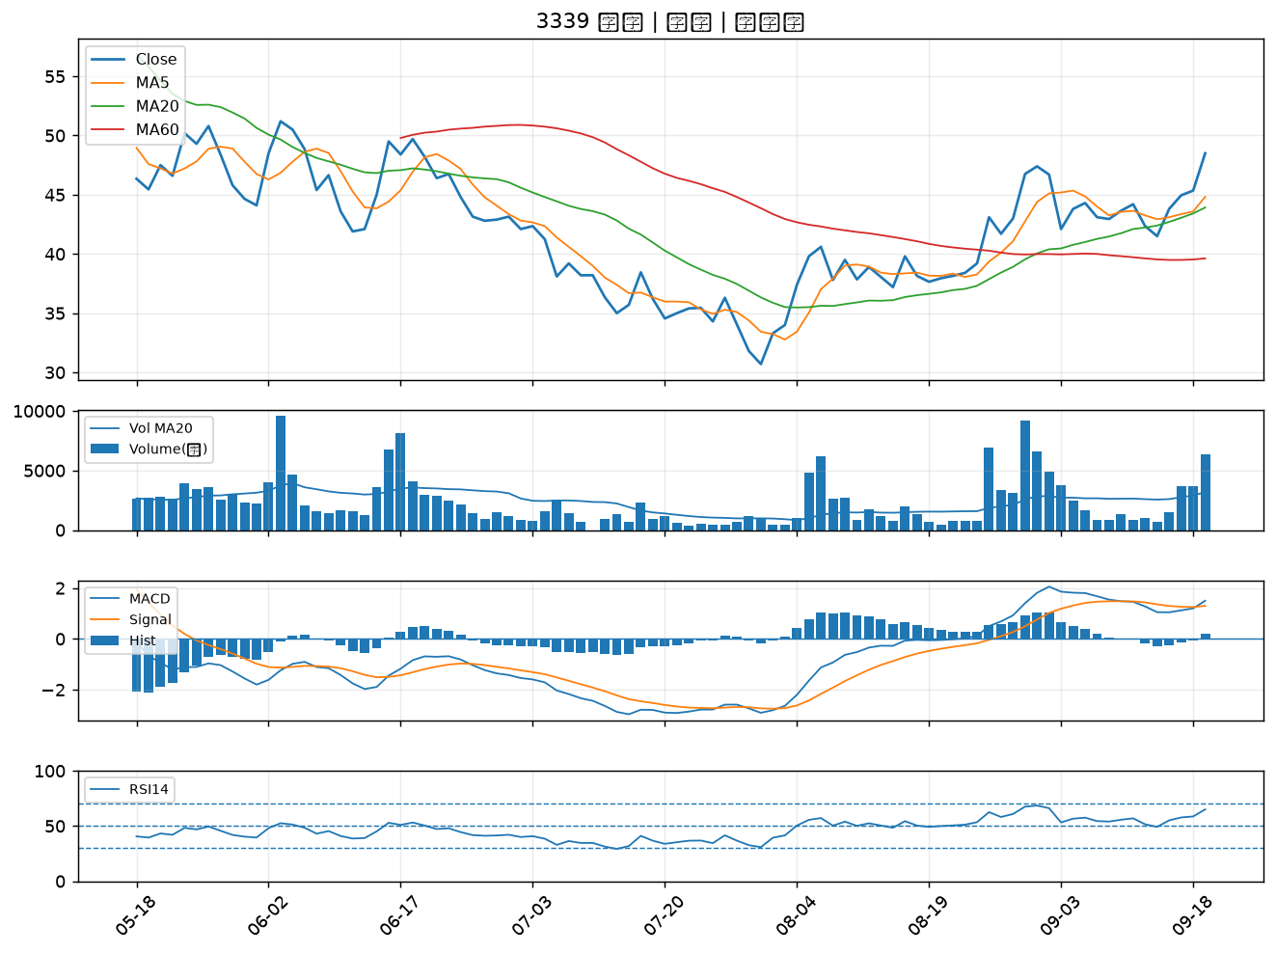

3264 欣銓｜A級
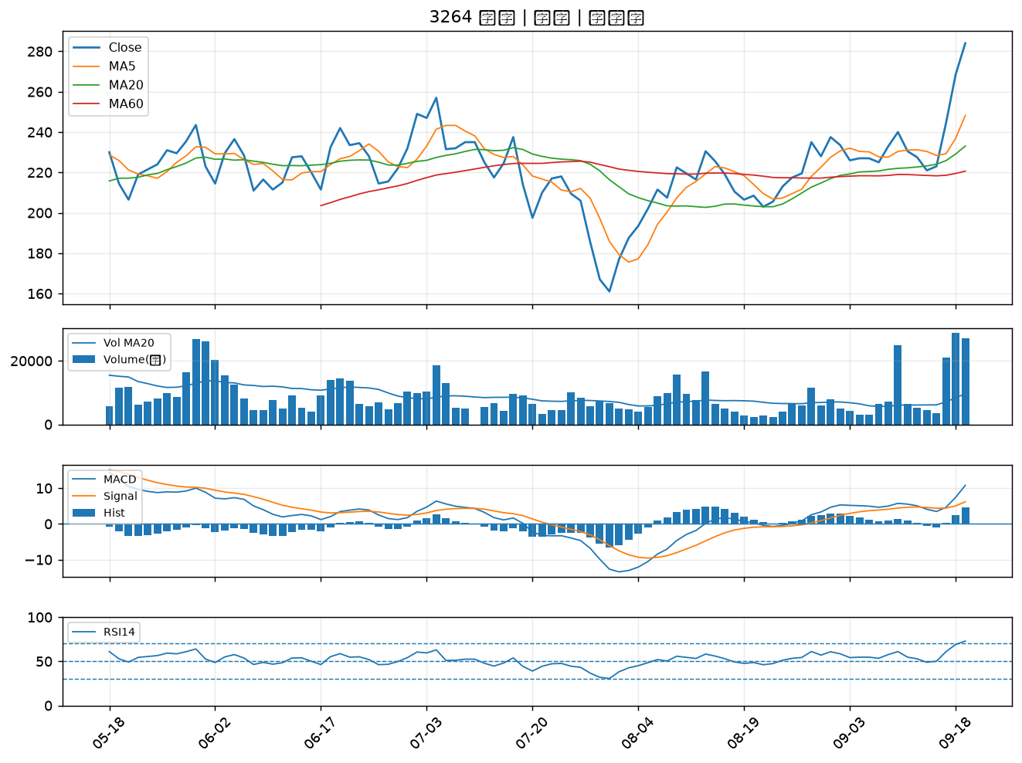

6668 中揚光｜A級
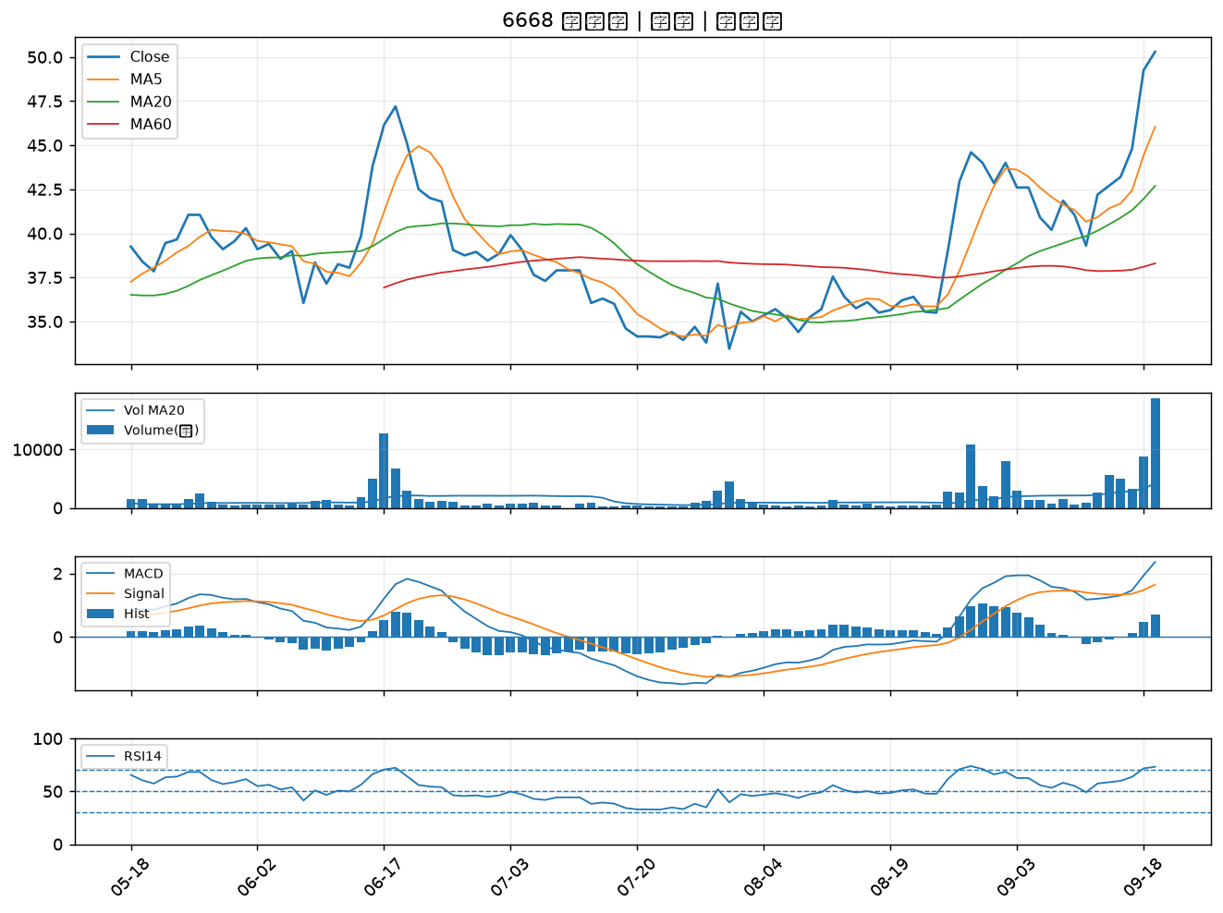

1560 中砂｜A級
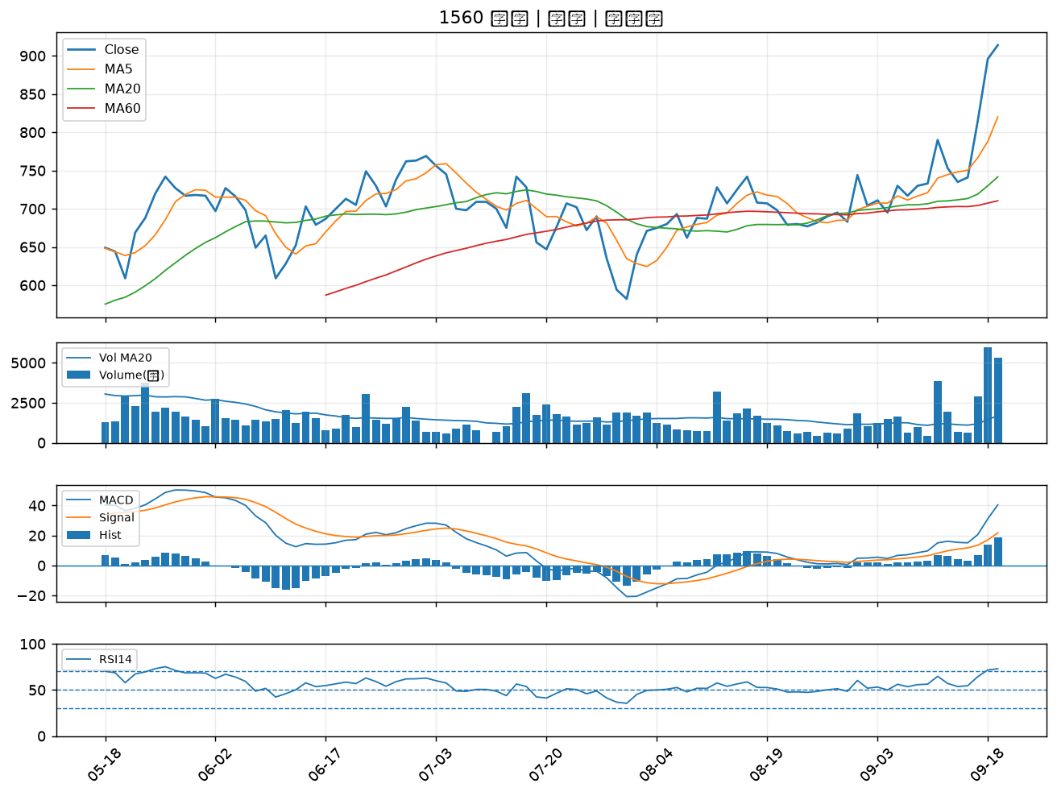

4923 力士｜A級
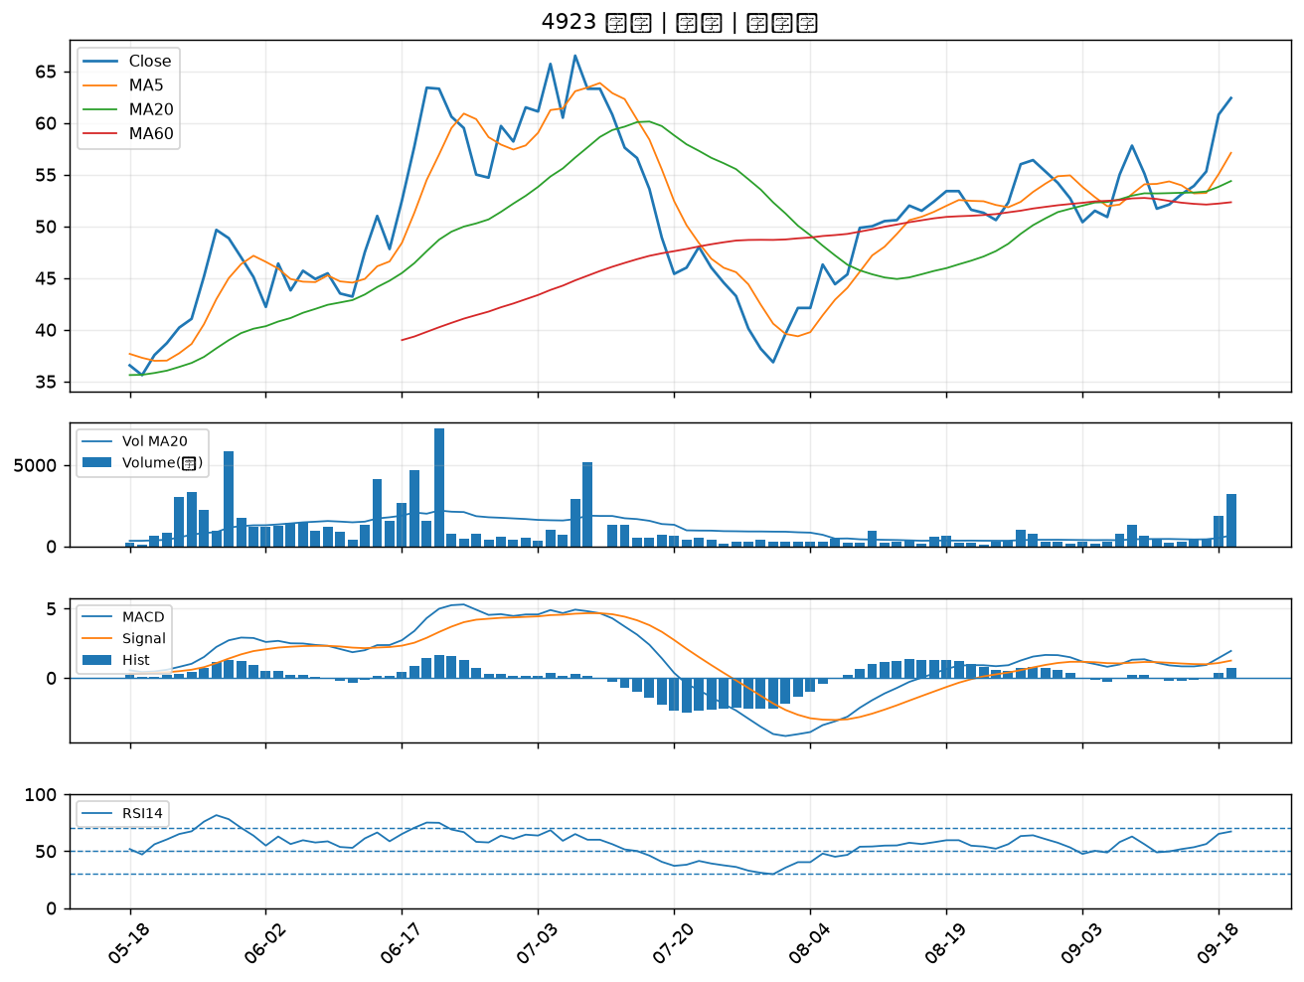

6026 福邦證｜A級
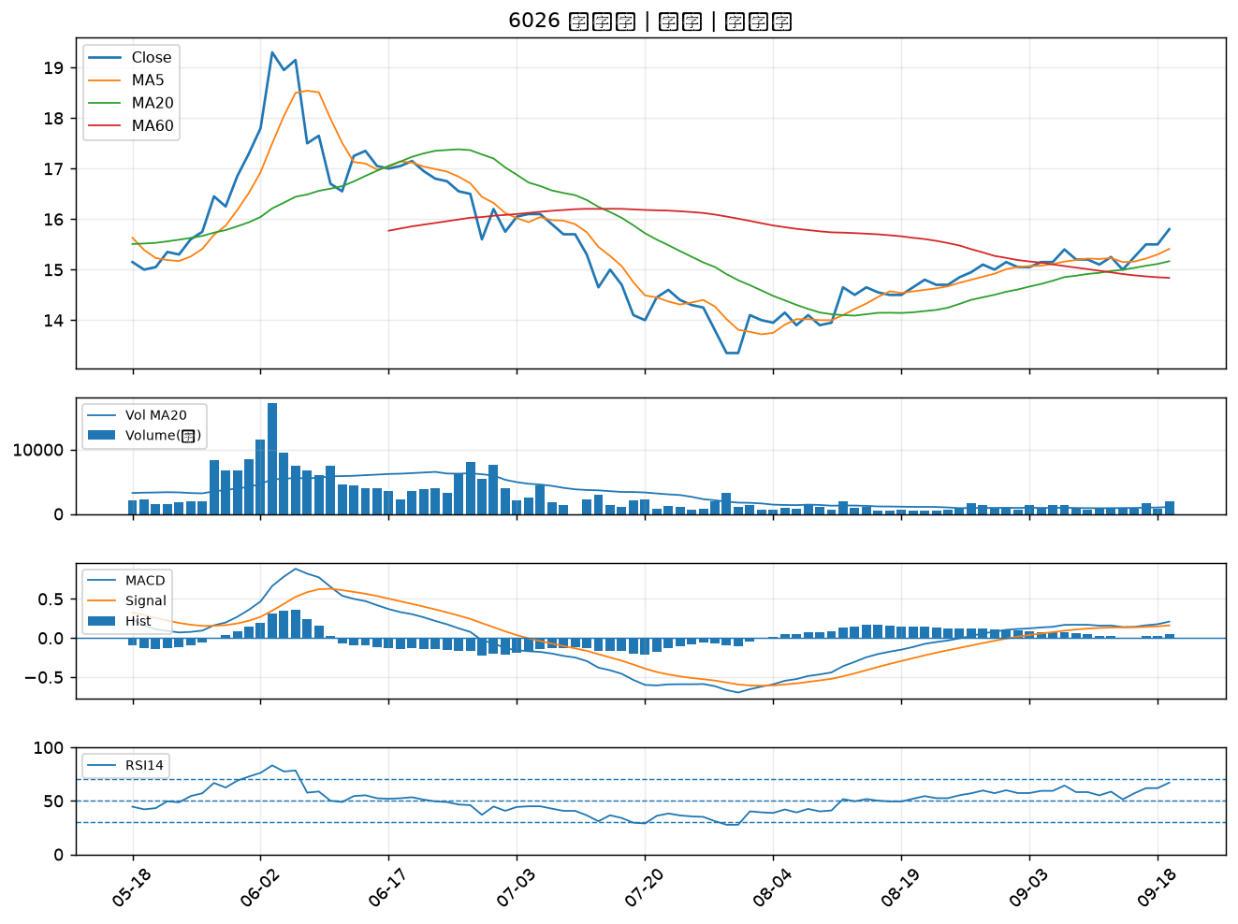

2436 偉詮電｜A級
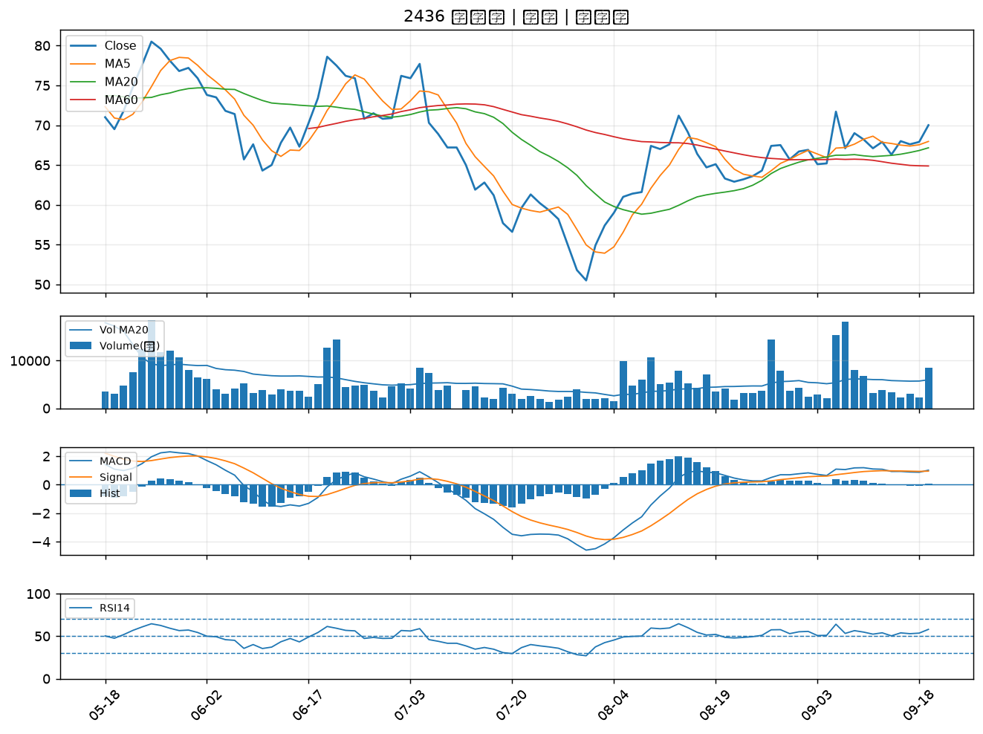

2409 友達｜A級
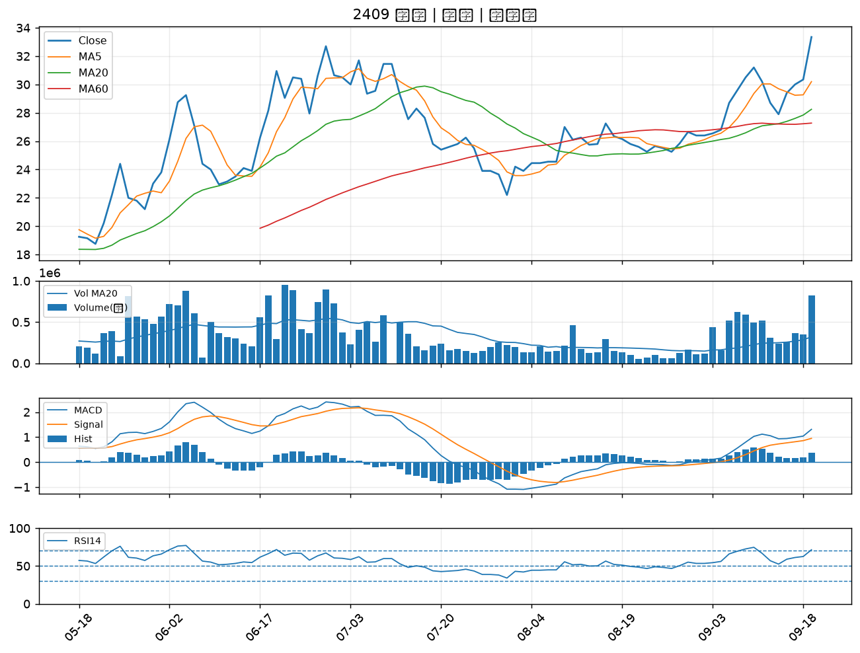

2449 京元電子｜A級
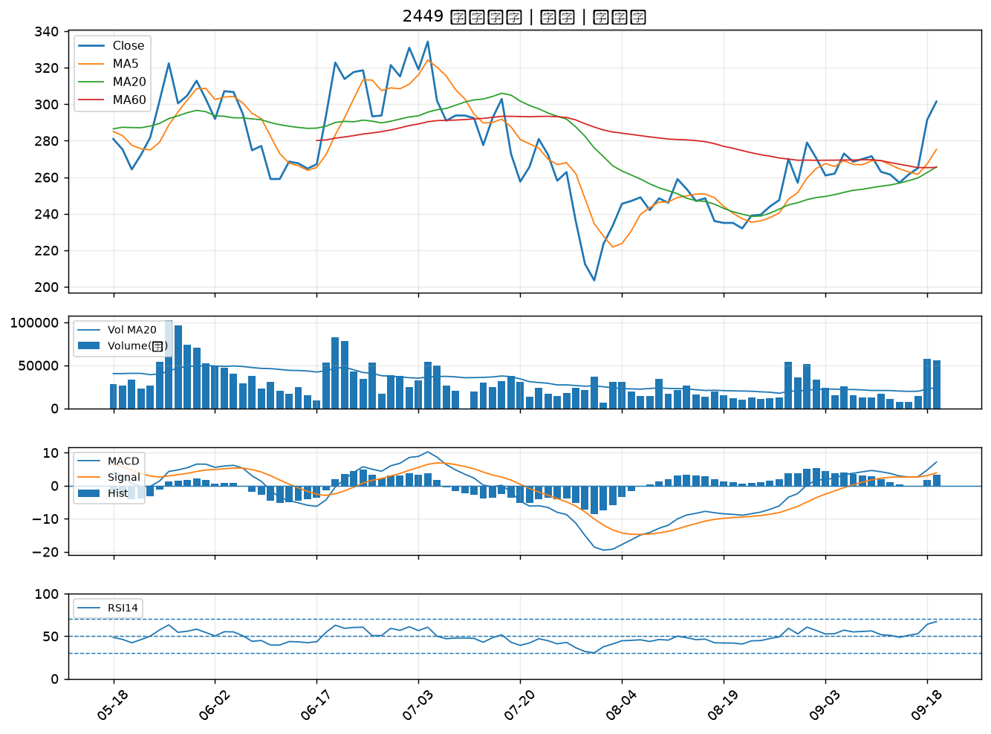

2371 大同｜A級
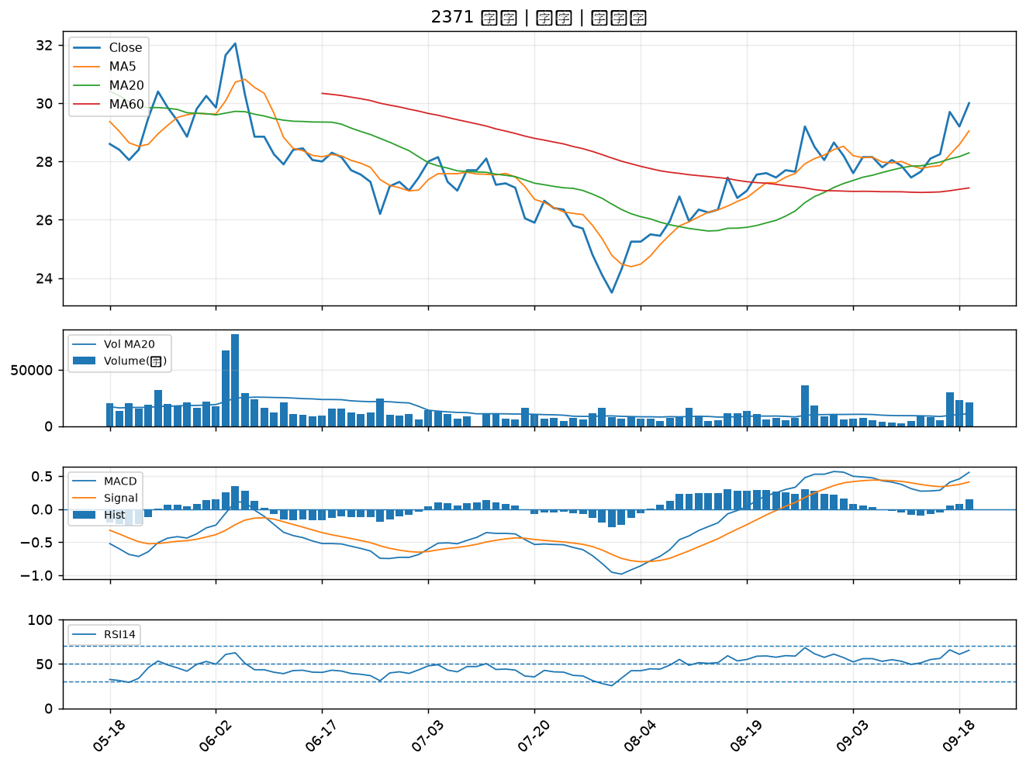

6706 惠特｜A級
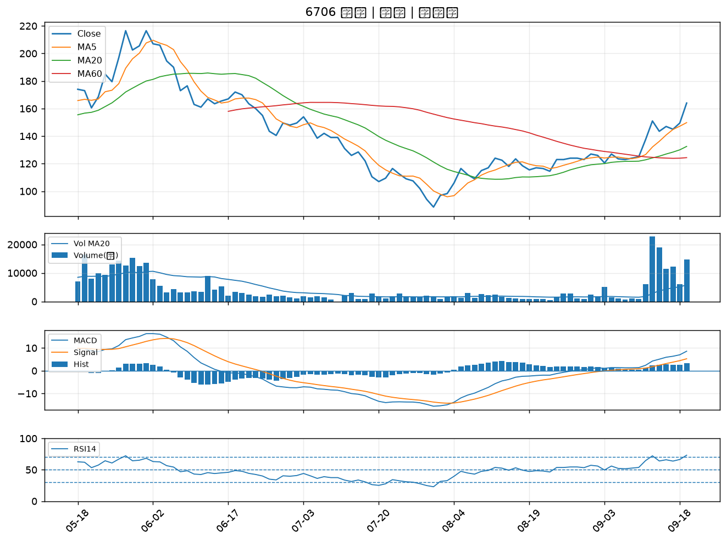

4714 永捷｜A級
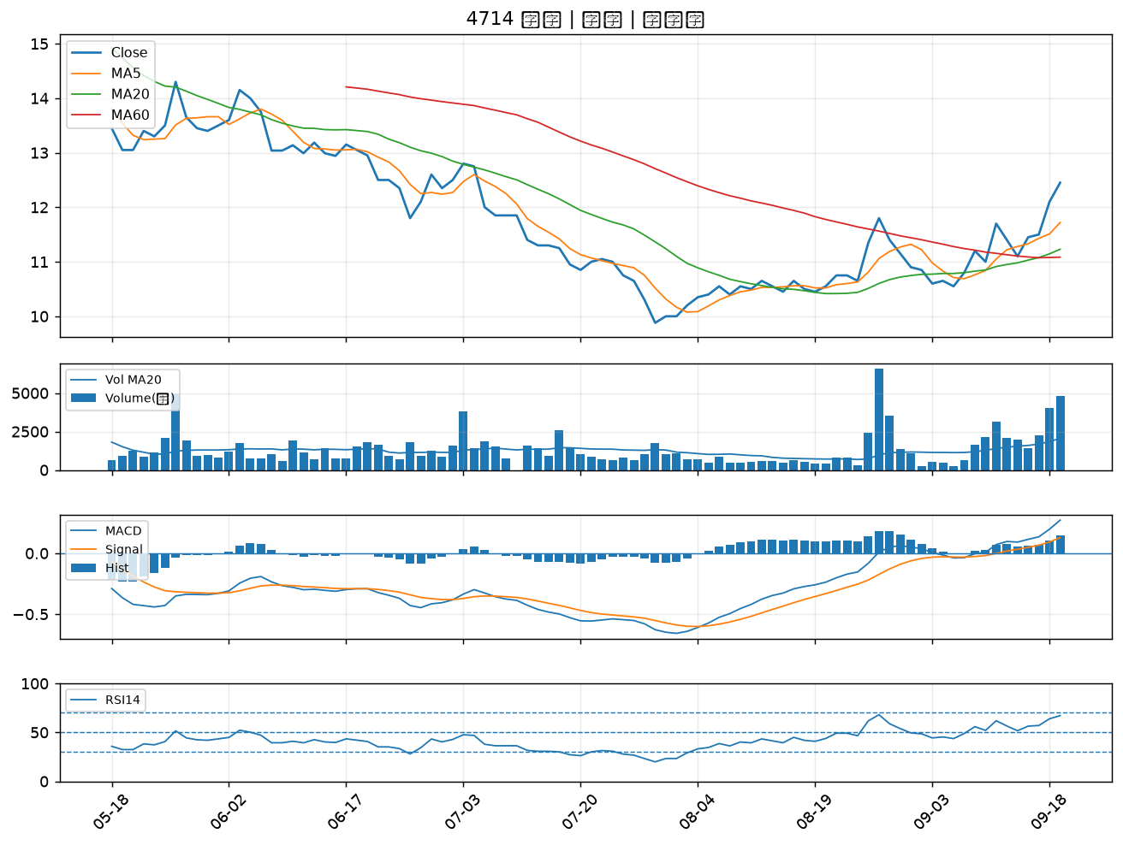

6152 百一｜A級
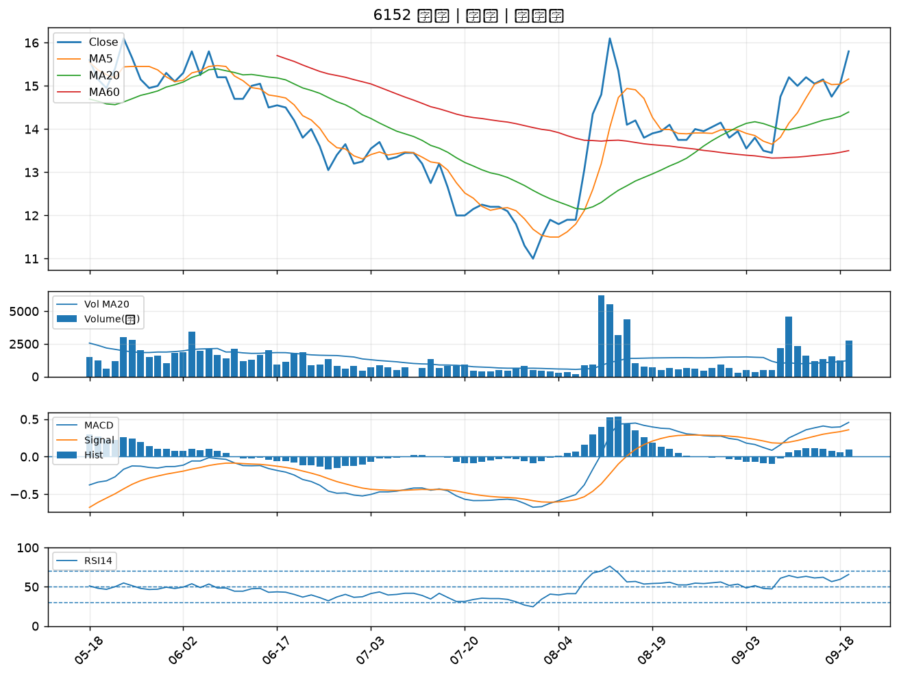

3714 富采｜A級
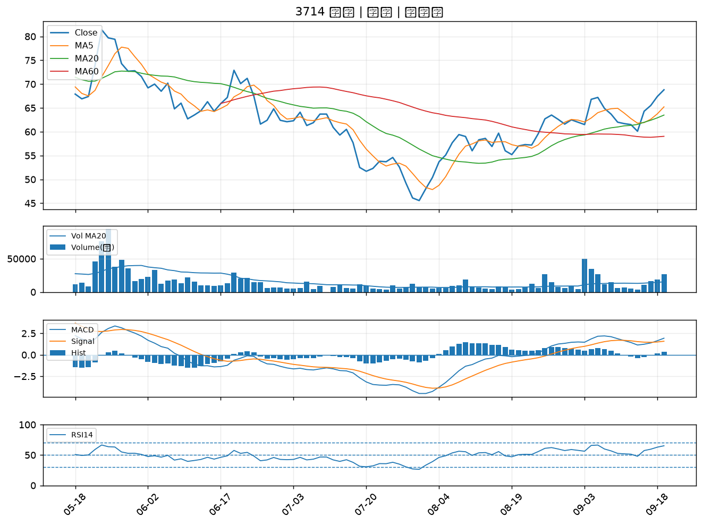

6245 立端｜A級
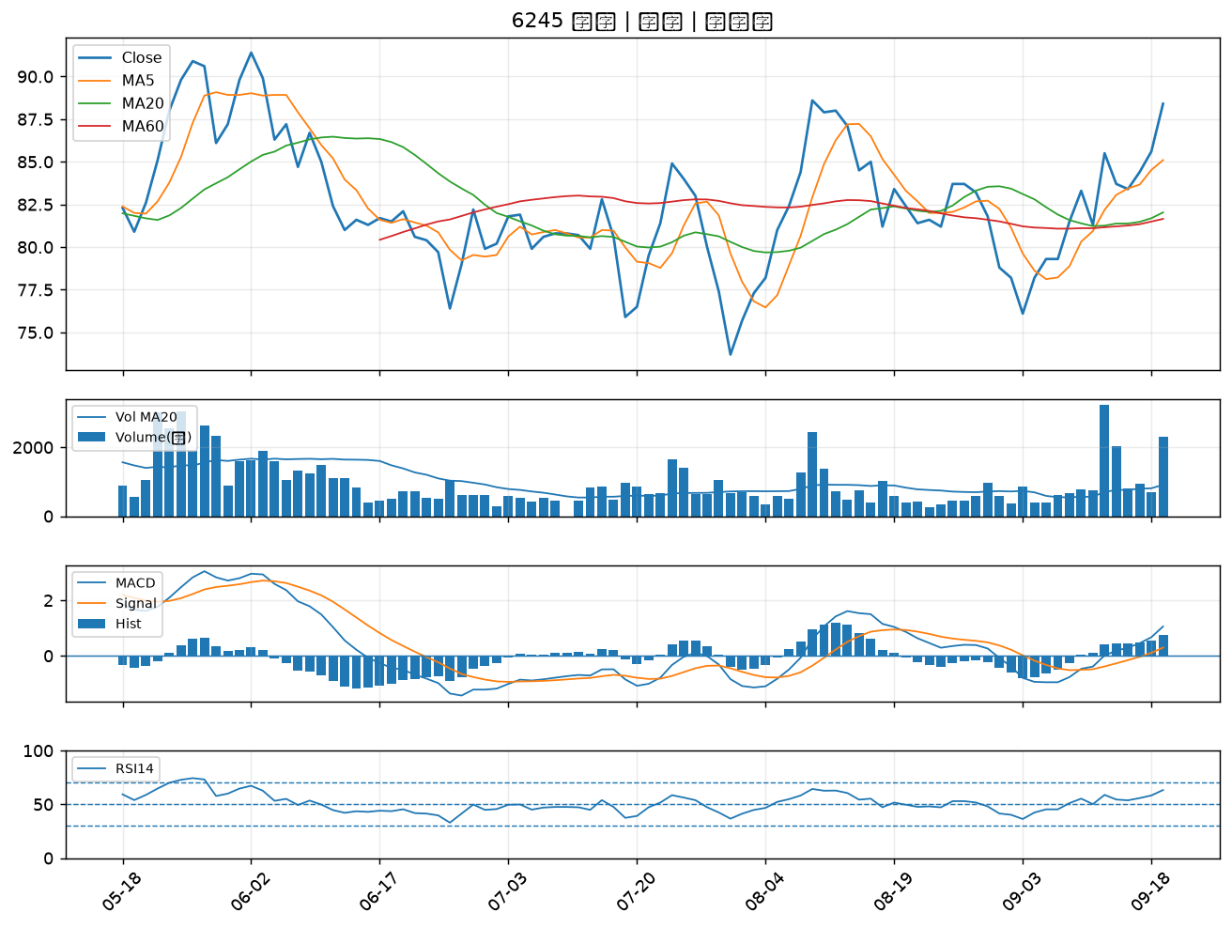

3178 公準｜B級
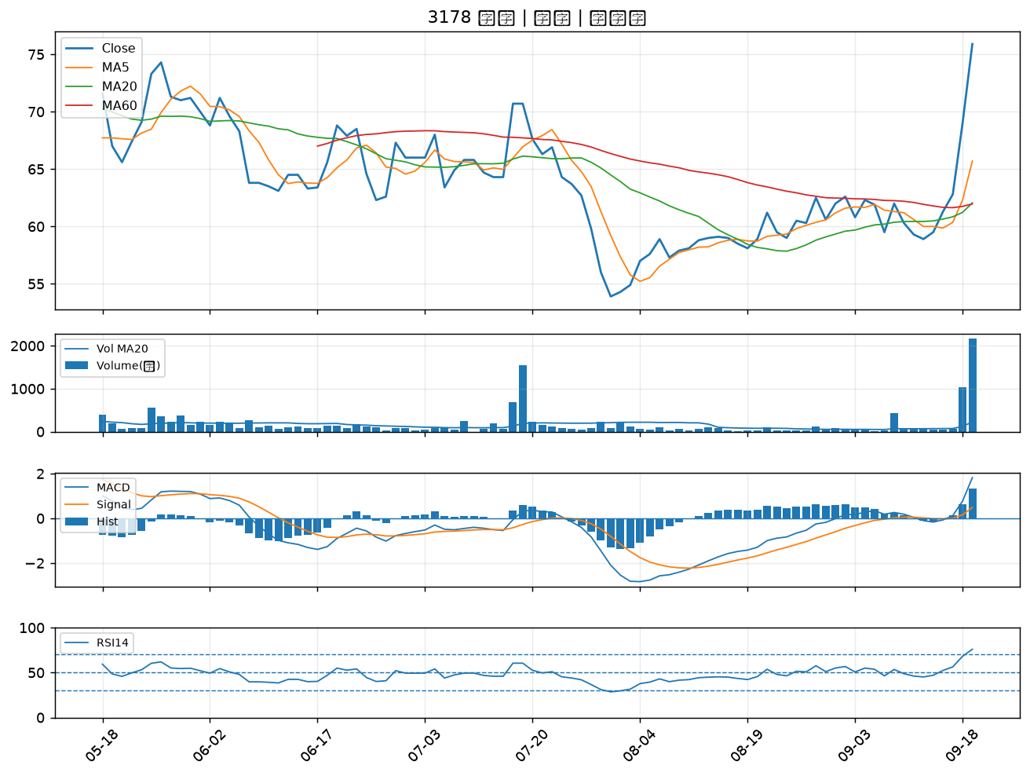

2363 矽統｜B級
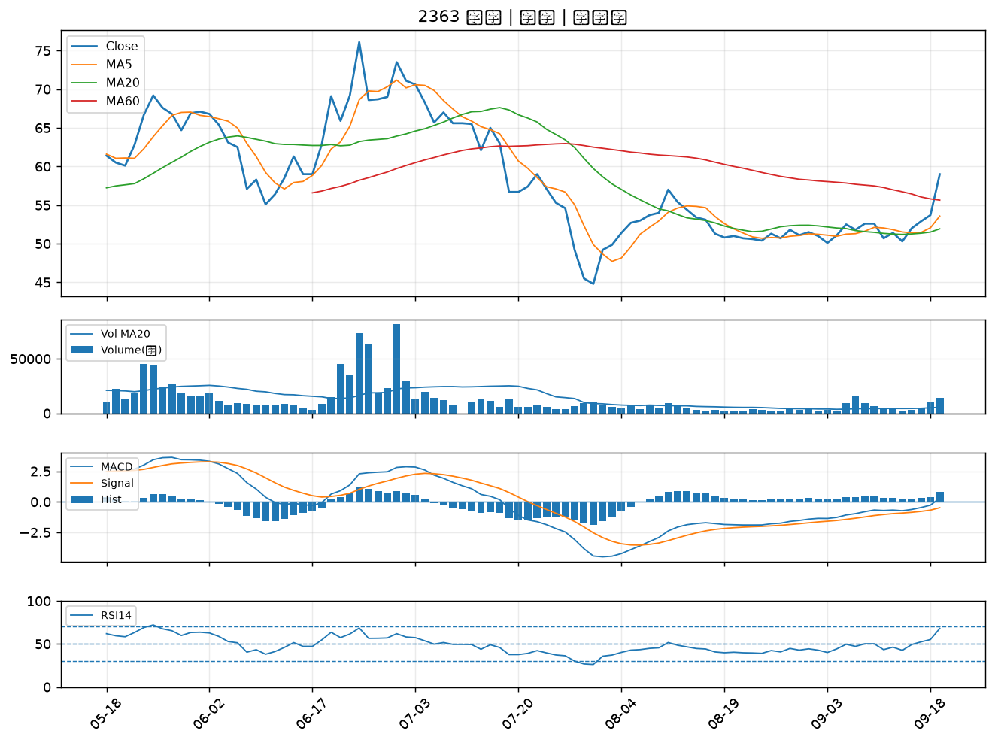

2855 統一證｜B級
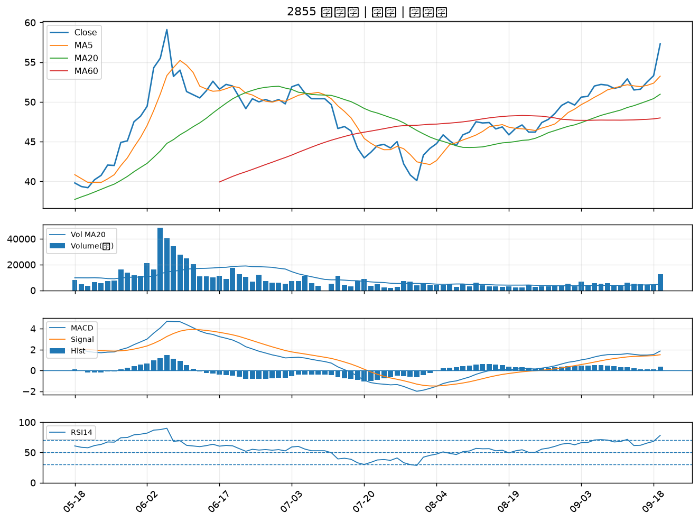

3346 麗清｜B級
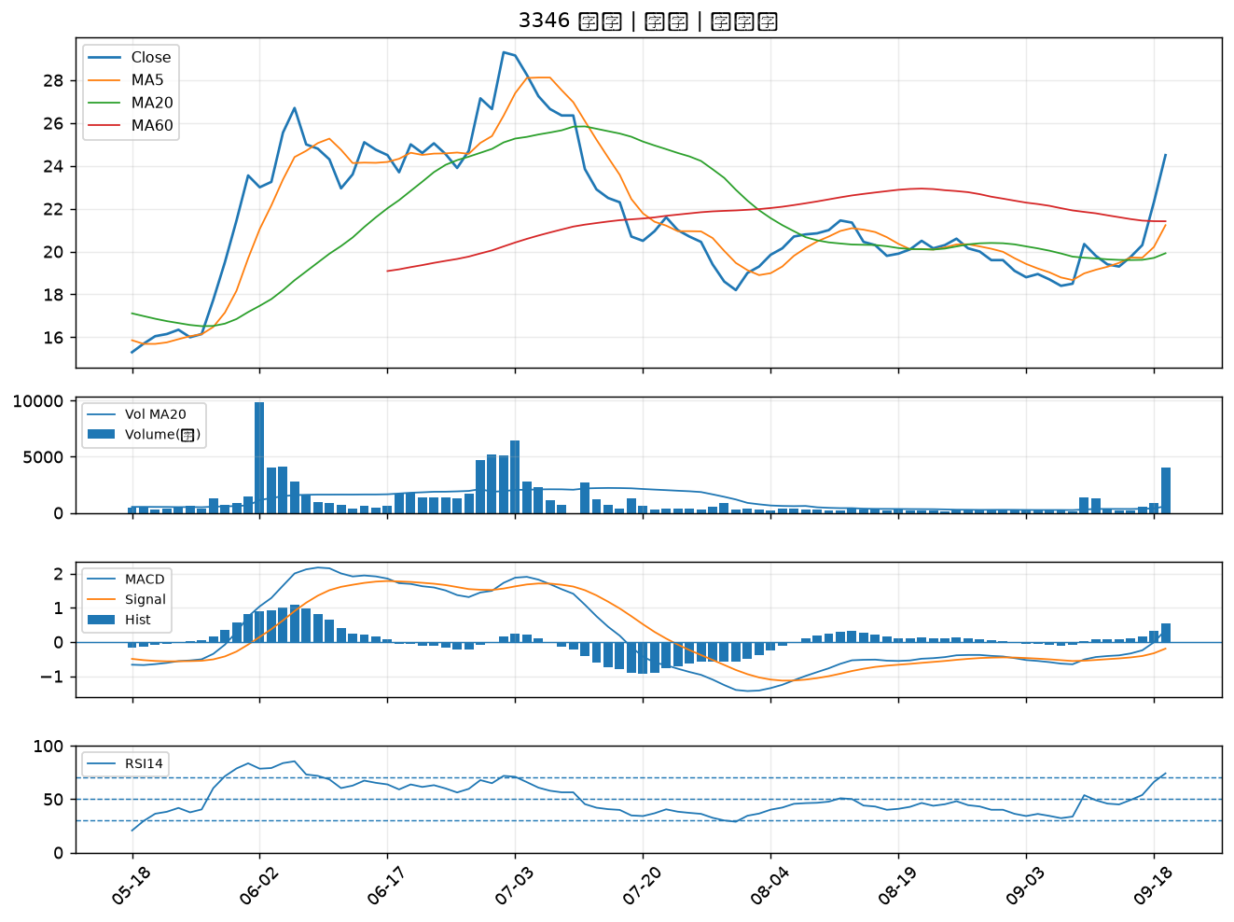

2444 兆勁｜B級
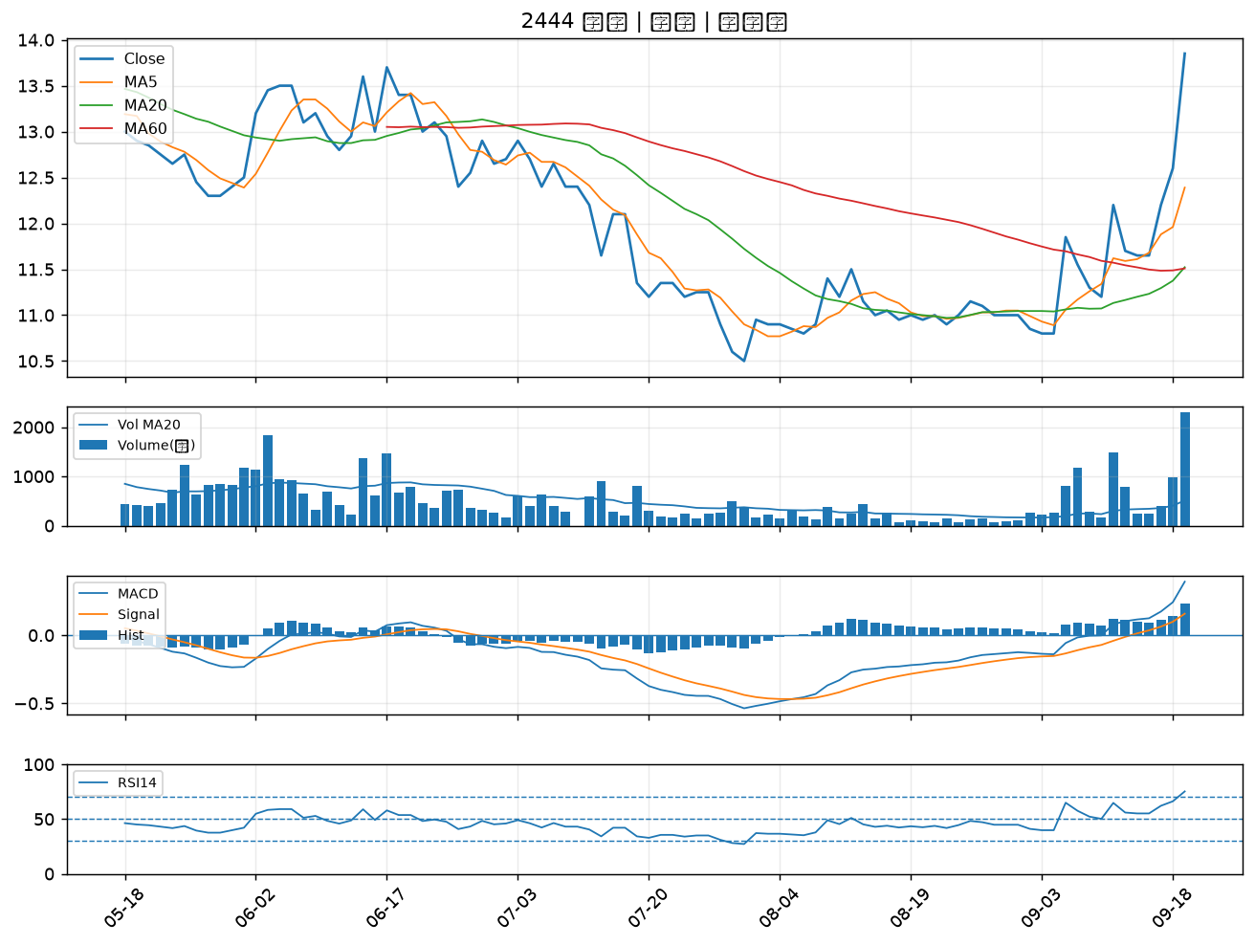

2419 仲琦｜B級
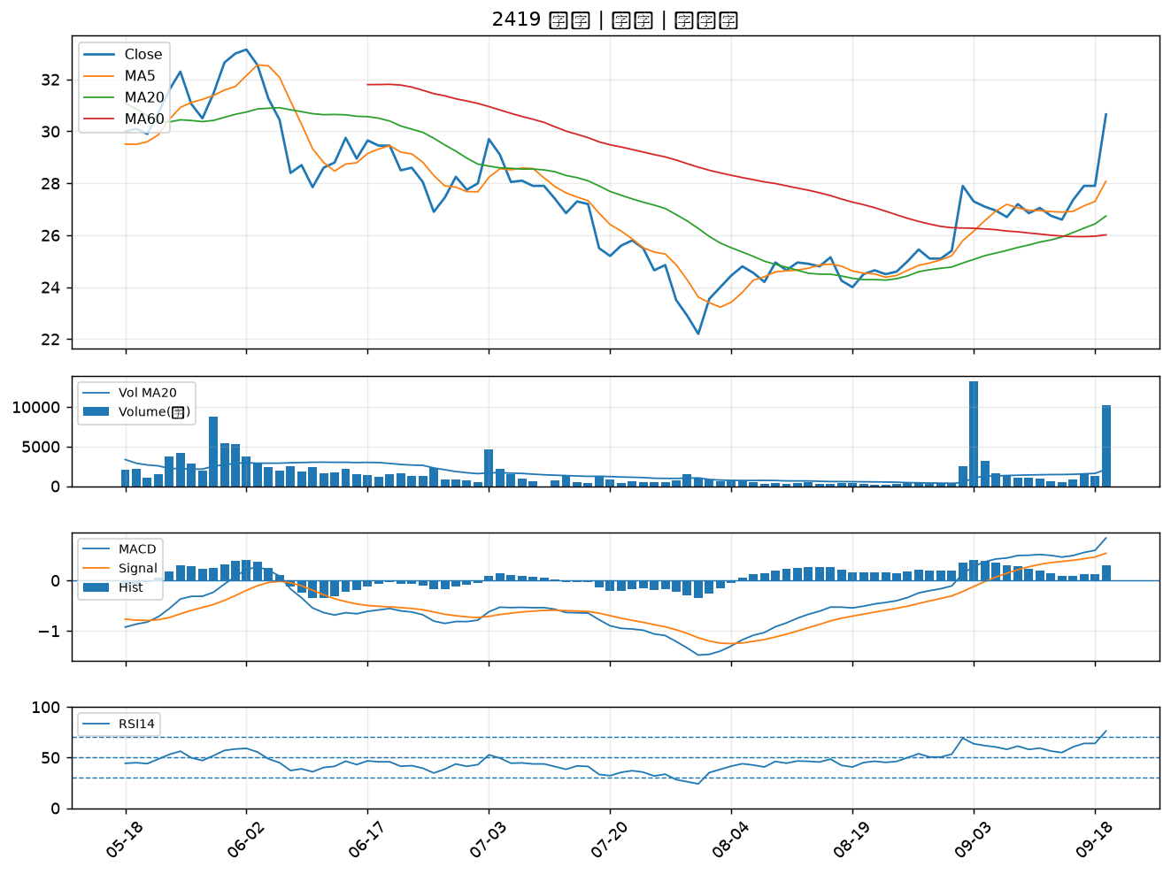

6199 天品｜B級
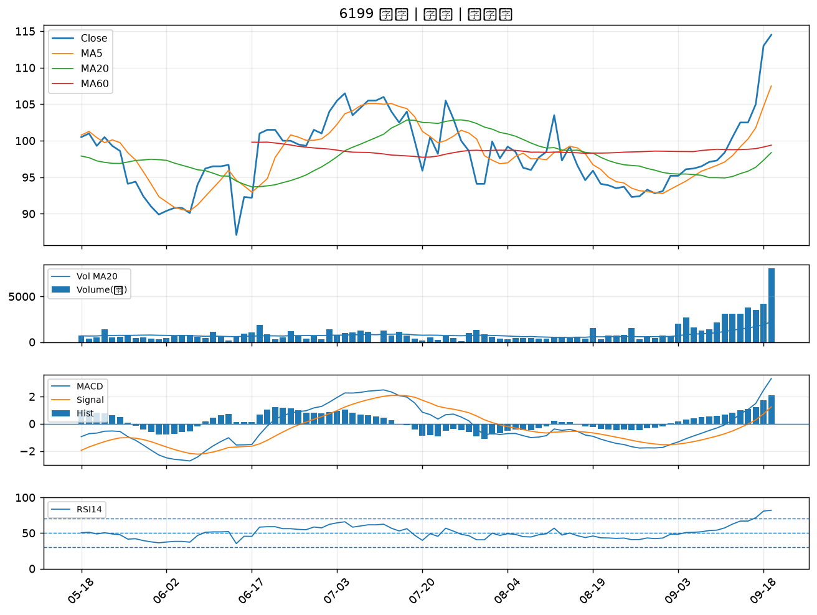

3062 建漢｜B級
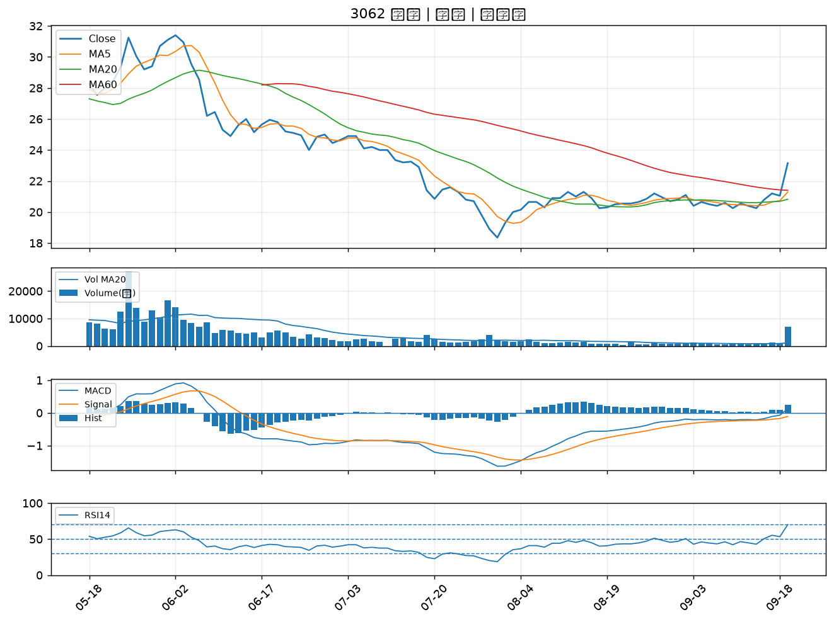

3047 訊舟｜B級
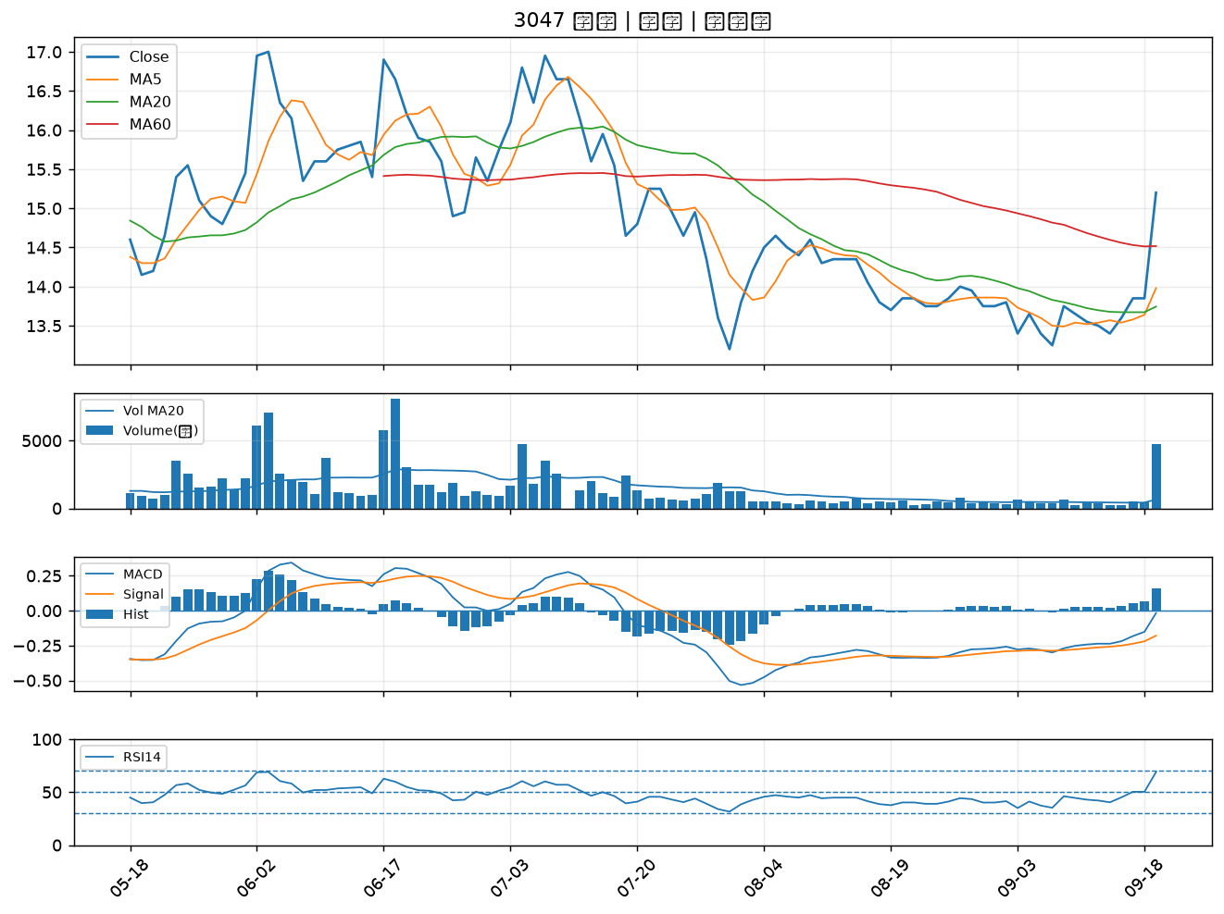

3014 聯陽｜B級
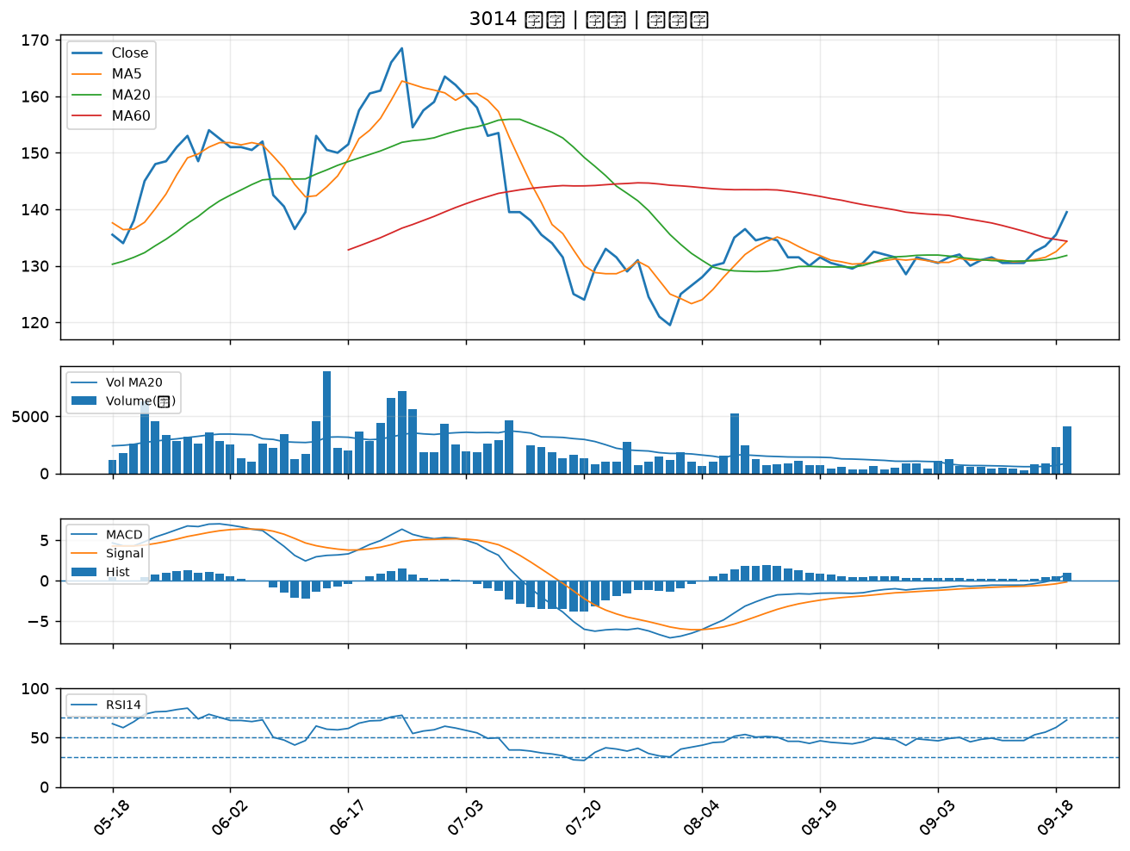

3443 創意｜B級
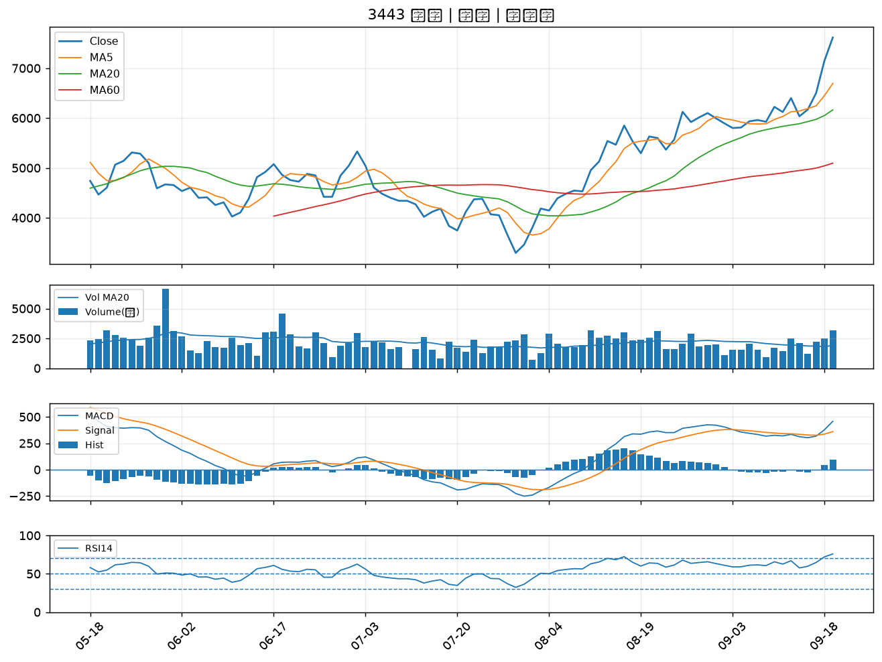

1569 濱川｜B級

